原理
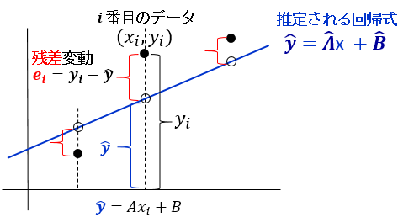
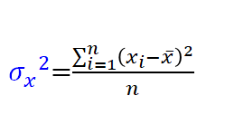
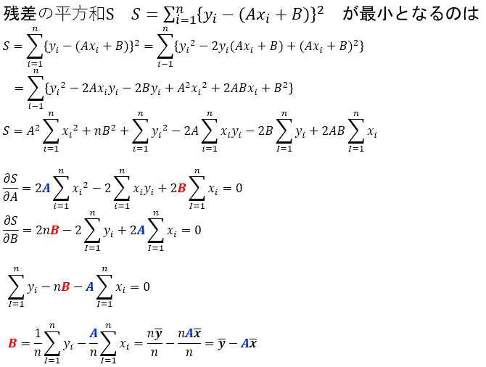
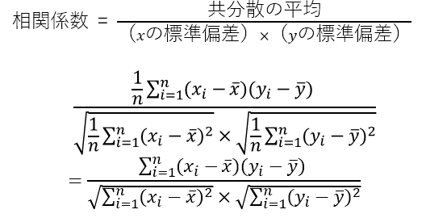
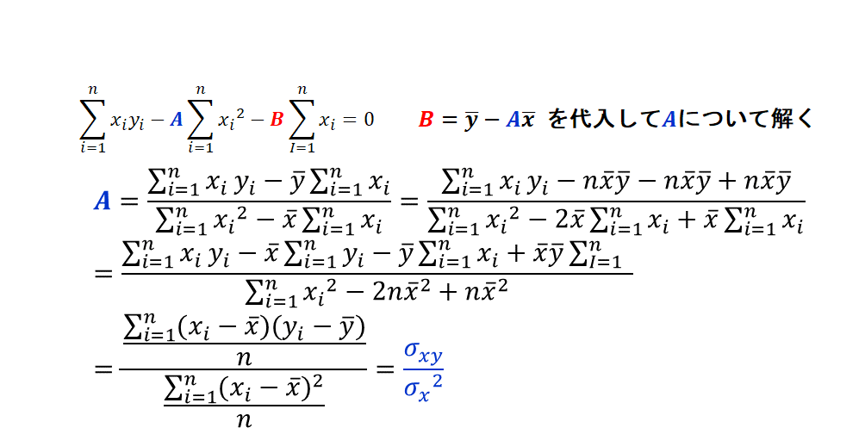
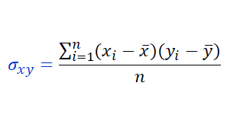
単回帰分析の原理

単回帰_ﾜｰｸｼｰﾄ
単回帰分析
 | 【課題】 回帰式（近似式）の勾配、切片及び決定係数を算出せよ（注意：エクセル関数で直接勾配等算出しないこと）
 |  |  |  |  | A: 勾配 | B: 切片 | R: 相関係数
 |  | ①平均値算出 |  | ⑤→
$$\overline{x}：平均$$
$$\overline{y}：平均$$
 |  |  |  |  |  |  | R2: 決定係数
 |  |  |  | ④→
 |  |  |  | ②平均値からの偏差算出 |  | ③偏差の積算出
 | 部署ID
 | 1 | 20 | 2,048
 | 2 | 5 | 555
 | 3 | 9 | 930
 | 4 | 15 | 1,417 |  |  |  | ⑥ｘ軸に営業人数、ｙ軸を売上にして散布図を描く
 | 5 | 23 | 2,369 |  |  |  | ⑦近似式および決定係数を表示
 | 6 | 18 | 1,786
 | 7 | 18 | 1,891
 | 8 | 27 | 2,738
 | 9 | 17 | 1,705
 | 10 | 21 | 2,140
 | 11 | 17 | 1,774
 | 12 | 19 | 1,866
 | 13 | 6 | 583
 | 14 | 24 | 2,374
 | 15 | 25 | 2,439
 | 16 | 29 | 2,903
 | 17 | 22 | 2,144
 | 18 | 26 | 2,577
 | 19 | 27 | 2,719
 | 20 | 5 | 525
 | 21 | 21 | 2,146
 | 22 | 15 | 1,545
 | 23 | 7 | 702
 | 24 | 16 | 1,620

単回帰_実行結果
$$\overline{x}：平均$$
𝑦 ̅：平均
単回帰分析 |  |  |  |  | A: 勾配 | B: 切片 | R: 相関係数
 |  |  |  |  | 99.2 | 26.0 | 0.9981
 |  |  |  |  |  |  | R2: 決定係数
 |  | 18.0 | 1,812.3 |  | 119,487 | 1,204 | 0.9962

 | 部署ID
 | 1 | 20 | 2,048 | 2 | 236 | 471
 | 2 | 5 | 555 | -13 | -1,257 | 16345
 | 3 | 9 | 930 | -9 | -882 | 7941
（ｘの平均、ｙの平均）＝（18.0,1812.3）
 | 4 | 15 | 1,417 | -3 | -395 | 1186
 | 5 | 23 | 2,369 | 5 | 557 | 2783
 | 6 | 18 | 1,786 | 0 | -26 | 0
 | 7 | 18 | 1,891 | 0 | 79 | 0
 | 8 | 27 | 2,738 | 9 | 926 | 8331
 | 9 | 17 | 1,705 | -1 | -107 | 107
 | 10 | 21 | 2,140 | 3 | 328 | 983
 | 11 | 17 | 1,774 | -1 | -38 | 38
 | 12 | 19 | 1,866 | 1 | 54 | 54
 | 13 | 6 | 583 | -12 | -1,229 | 14752
 | 14 | 24 | 2,374 | 6 | 562 | 3370
 | 15 | 25 | 2,439 | 7 | 627 | 4387
 | 16 | 29 | 2,903 | 11 | 1,091 | 11997
 | 17 | 22 | 2,144 | 4 | 332 | 1327
 | 18 | 26 | 2,577 | 8 | 765 | 6117
 | 19 | 27 | 2,719 | 9 | 907 | 8160
 | 20 | 5 | 525 | -13 | -1,287 | 16735
 | 21 | 21 | 2,146 | 3 | 334 | 1001
 | 22 | 15 | 1,545 | -3 | -267 | 802
 | 23 | 7 | 702 | -11 | -1,110 | 12214
 | 24 | 16 | 1,620 | -2 | -192 | 385

